接龙
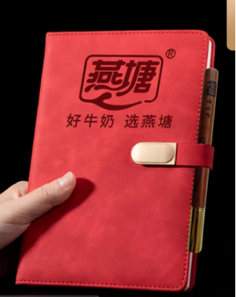
2026春季横石塘中心小学教职工巴氏鲜奶补贴订购申请表（20份起送，特殊申请除外
本学期3月15日前订购一份赠送1本笔记本+1支花梨木圆珠笔
序号 | 职工姓名 | 联系电话 | 订购种类（打√） |  | 订购份数（100盒/210元） |  | 备注
 |  |  | 鲜奶（ ） 保质期7天 | 乳酸（ ） 保质期15天 | 市场原价 （3.5元/盒） | 职工优惠价6折购 （2.1元/盒） | 如果二个打√就各50支
1 | 肖金凤 | 15811740312 | √ | √ | 350 | 210
2 | 谢淑如 | 15089753831 | √ | √ | 350 | 210 | 各100支
3 | 张秀兰 | 15975861777 | √ | √ | 350 | 210
4 | 林小珍 | 13432700357 | ✓ | ✓ | 350 | 210 | 各100支
5 | 罗颖 | 15876717544 | √ | √ | 350 | 210
6 | 黎晓 | 15820110247 | √ | √ | 350 | 210
7 | 李燕玲 | 13415282858 | √ | √ | 350 | 210
8 | 张若冰 | 18318704728 | ✓ | ✓ | 350 | 210
9 | 孔香茹 | 15974486352 | √ | √ | 350 | 210
10 | 黄文绪 | 15917613843 | √ | √ | 350 | 210
11 | 李嘉怡 | 18811854512 | √ | √ | 350 | 210 | 酸奶50鲜奶150支
12 | 钟晴晴 | 17819704339 | √ | √ | 350 | 210 | 各100支
13 | 刘仁贵 | 13553987062 | √ | √ | 350 | 210
14 | 唐秀英 | 18922552635 | √ | √ | 350 | 210 | 各100支
15 | 黄玉琴 | 13610513930 | √ | √ | 350 | 210
16 | 刘传英 | 15915131485 |  | √ | 350 | 210
17 | 何伙妹 | 13729661955 | ✓ | ✓ | 350 | 210
18 | 成赠娣 | 15914985885 | √ | √ | 350 | 210
19 | 俸爱玲 | 15917513757 | ✓ | ✓ | 350 | 210 | 鲜奶50支，乳酸150支
20 | 谢永花 | 13535950670 | √ |  | 350 | 210
21 | 吴雪梅 | 13610549630 | √ | √ | 350 | 210
22 | 杨珍 | 13553918778 | √ | √ | 350 | 210
23 | 邓宗画 | 13828525938 |  |  | 350 | 210 | 4.12 暂停配送
24 | 谢展基 |  |  |  | 350 | 210
25 | 王天明 | 13828525739 |  |  | 350 | 210
26 | 黄邦英 | 15014465676 | √ | √ | 350 | 210 | 各50
27 | 黄秀群 | 13326556939 | √ |  | 350 | 210
34 | 黄云志 | 15016689610 | √ |  | 350 | 210
35 | 朱光环 | 15917519297 | √ | √ | 350 | 210
36 |  |  |  |  | 350 | 210
37 |  |  |  |  | 350 | 210
38 |  |  |  |  | 350 | 210
39 |  |  |  |  | 350 | 210
40 |  |  |  |  | 350 | 210
41 |  |  |  |  | 350 | 210
42 |  |  |  |  | 350 | 210
43 |  |  |  |  | 350 | 210
44 |  |  |  |  | 350 | 210
45 |  |  |  |  | 350 | 210

